Hoja1
 |  | RECIBO
 |  |  |  |  |  |  |  |  | N°:241

 |  |  |  |  |  | Mendoza | ,
LIQUIDACIÓN DE PAGO |  | Percibido por los conceptos indicados al margen.
Concepto | Importe |  | Recibí(mos) de |  | Sr. | Victor Ponce , DNI 32315458
ServicioDomiciliario | 70,000.00
 |  |  | Con domicilio en |  |  | Las Bardas 339

 |  |  | La cantidad de | SETENTA MIL PESOS

 |  |  | En concepto de pago en efectivo por ServicioDomiciliario

 |  |  | Según el siguiente detalle: |  |  |  |  | Transferencia bancaria por: | $ 70,000.00

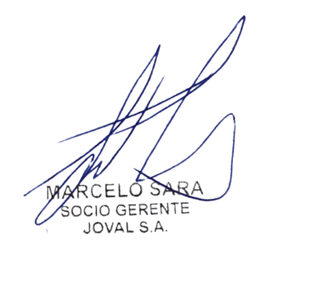
Sub-total |  |  | Observaciones: |  | Transf n°:262637 | la la la

TOTAL
 |  |  |  |  |  |  |  |  | TOTAL
 |  |  | Firma y aclaración

